Karte
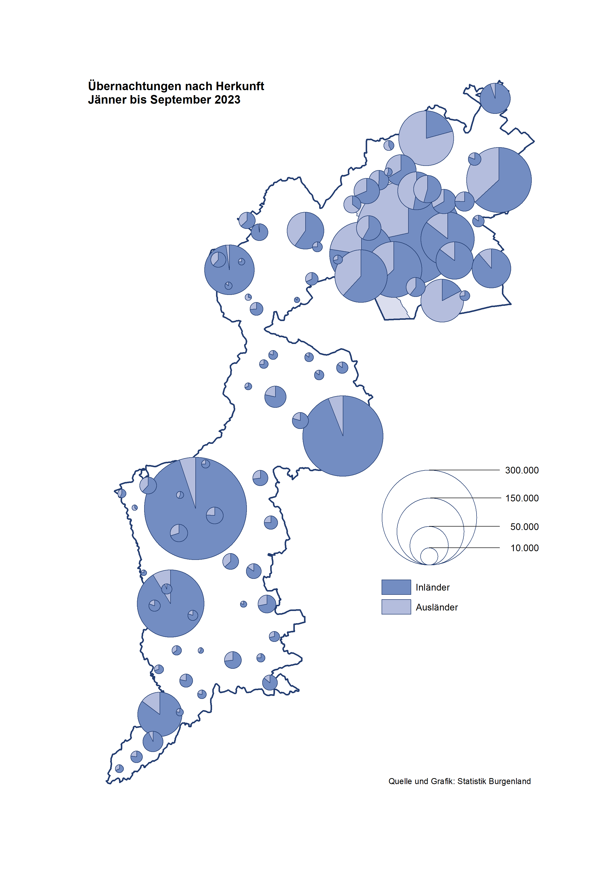

Bgld
Ankünfte nach Unterkunftsart |  |  |  |  |  |  |  | Übernachtungen nach Unterkunftsart |  |  |  |  |  |  |  | Daten für Grafik 2:
September 2023 |  |  |  |  |  |  |  | September 2023 |  |  |  |  |  |  |  |  | Monat | 2023 | 2022 | Ø 2012-2022 | 2022 | 2021 | 2020 | 2019 | 2018 | 2017 | 2016 | 2015 | 2014 | 2013 | 2012

Unterkunftsart | Ankünfte |  |  |  |  |  |  | Unterkunftsart | Übernachtungen |  |  |  |  |  |  |  |  | 2,584,889 | 2,935,453 | 2,884,016 | 2,935,453 | 2,510,061 | 2,287,961 | 3,144,232 | 3,050,564 | 3,092,657 | 3,084,025 | 2,914,691 | 2,912,637 | 2,853,243 | 2,938,655
 | Inländer |  | Ausländer |  | insgesamt |  |  |  | Inländer |  | Ausländer |  | insgesamt
 | 2022 | 2023 | 2022 | 2023 | 2022 | 2023 | % |  | 2022 | 2023 | 2022 | 2023 | 2022 | 2023 | % | Jänner | 1 | 138,816 | 115,620 | 127,704 | 115,620 | 29,476 | 145,353 | 142,561 | 145,246 | 145,386 | 144,674 | 134,038 | 133,981 | 132,179 | 136,230
 |  |  |  |  |  |  |  |  |  |  |  |  |  |  |  | Feber | 2 | 140,234 | 121,086 | 129,390 | 121,086 | 34,472 | 151,431 | 140,588 | 142,295 | 142,728 | 145,581 | 135,782 | 142,631 | 131,305 | 135,387
Burgenland | 80,280 | 84,970 | 23,635 | 29,764 | 103,915 | 114,734 | 10.4% | Burgenland | 219,720 | 224,768 | 75,035 | 86,796 | 294,755 | 311,564 | 5.7% | März | 3 | 149,745 | 138,364 | 138,018 | 138,364 | 45,792 | 64,358 | 163,253 | 168,732 | 155,317 | 173,021 | 148,988 | 147,200 | 164,265 | 148,907
Gewerbl. Beherbergungsbetrieb | 59,300 | 60,681 | 15,966 | 19,660 | 75,266 | 80,341 | 6.7% | Gewerbl. Beherbergungsbetrieb | 132,452 | 129,472 | 44,069 | 48,913 | 176,521 | 178,385 | 1.1% | April | 4 | 221,850 | 227,240 | 181,872 | 227,240 | 50,285 | 5,072 | 244,826 | 224,025 | 232,034 | 202,440 | 201,029 | 212,756 | 185,187 | 215,698
5/4-Stern | 36,901 | 37,686 | 7,907 | 10,663 | 44,808 | 48,349 | 7.9% | 5/4-Stern | 84,178 | 83,628 | 24,465 | 27,506 | 108,643 | 111,134 | 2.3% | Mai | 5 | 280,173 | 290,079 | 258,657 | 290,079 | 158,476 | 46,179 | 283,418 | 306,488 | 278,950 | 328,809 | 292,559 | 285,056 | 297,188 | 278,023
3-Stern | 18,884 | 19,720 | 5,065 | 5,554 | 23,949 | 25,274 | 5.5% | 3-Stern | 41,147 | 39,156 | 14,134 | 15,084 | 55,281 | 54,240 | -1.9% | Juni | 6 | 438,324 | 341,645 | 310,409 | 341,645 | 333,648 | 233,437 | 353,757 | 312,160 | 347,452 | 298,750 | 304,686 | 319,646 | 276,693 | 292,628
2/1-Stern | 3,515 | 3,275 | 2,994 | 3,443 | 6,509 | 6,718 | 3.2% | 2/1-Stern | 7,127 | 6,688 | 5,470 | 6,323 | 12,597 | 13,011 | 3.3% | Juli | 7 | 416,870 | 407,558 | 427,499 | 407,558 | 472,159 | 447,640 | 430,134 | 431,967 | 436,808 | 437,717 | 417,086 | 403,168 | 408,674 | 409,575
Privatquartier nicht auf Bauernhof | 3,064 | 2,855 | 1,149 | 1,149 | 4,213 | 4,004 | -5.0% | Privatquartier nicht auf Bauernhof | 7,187 | 6,753 | 4,326 | 4,500 | 11,513 | 11,253 | -2.3% | Aug | 8 | 487,313 | 470,298 | 506,682 | 470,298 | 557,336 | 546,671 | 513,292 | 486,508 | 503,565 | 510,434 | 483,048 | 494,104 | 488,499 | 519,743
Privatquartier auf Bauernhof | 1,592 | 1,585 | 524 | 494 | 2,116 | 2,079 | -1.7% | Privatquartier auf Bauernhof | 4,268 | 4,024 | 2,214 | 2,008 | 6,482 | 6,032 | -6.9% | Sept | 9 | 311,564 | 294,755 | 302,431 | 294,755 | 360,851 | 369,853 | 301,838 | 294,404 | 306,558 | 299,008 | 282,739 | 260,716 | 264,879 | 291,135
Campingplatz | 9,991 | 12,280 | 3,186 | 4,900 | 13,177 | 17,180 | 30.4% | Campingplatz | 31,087 | 37,303 | 10,289 | 15,307 | 41,376 | 52,610 | 27.2% | Okt | 10 |  | 230,442 | 217,801 | 230,442 | 257,755 | 203,553 | 225,667 | 217,367 | 218,450 | 217,470 | 203,272 | 206,019 | 203,858 | 211,959
Kurheim der Sozialvers.träger | 416 | 386 | 0 | 2 | 416 | 388 | -6.7% | Kurheim der Sozialvers.träger | 10,707 | 9,729 | 28 | 14 | 10,735 | 9,743 | -9.2% | Nov | 11 |  | 164,130 | 161,467 | 164,130 | 126,150 | 46,036 | 193,867 | 183,958 | 181,241 | 179,370 | 171,475 | 171,477 | 179,421 | 179,009
Private und öffentliche Kurheime | 1,249 | 1,328 | 26 | 23 | 1,275 | 1,351 | 6.0% | Private und öffentliche Kurheime | 21,384 | 24,113 | 265 | 213 | 21,649 | 24,326 | 12.4% | Dez | 12 |  | 134,236 | 122,088 | 134,236 | 83,661 | 28,378 | 151,031 | 137,414 | 144,168 | 146,751 | 139,989 | 135,883 | 121,095 | 120,361
Jugendherberge | 312 | 312 | 48 | 3 | 360 | 315 | -12.5% | Jugendherberge | 610 | 657 | 100 | 11 | 710 | 668 | -5.9%
Ferienwohnung, Ferienhaus | 3,886 | 4,706 | 2,283 | 3,082 | 6,169 | 7,788 | 26.2% | Ferienwohnung, Ferienhaus | 11,219 | 11,404 | 12,691 | 14,852 | 23,910 | 26,256 | 9.8% | Überschrift1: | Übernachtungen im Burgenland 2015
Sonstige Unterkunft | 470 | 837 | 453 | 451 | 923 | 1,288 | 39.5% | Sonstige Unterkunft | 806 | 1,313 | 1,053 | 978 | 1,859 | 2,291 | 23.2% | Überschrift2: | im Vergleich zu 2015 und Ø 2005-2015

Übernachtungen im September nach Unterkunftsarten
Übernachtungen nach Monaten
 | Ø 2012-2022 | 2022 | 2023
Jänner | 127,704 | 115,620 | 138,816
Feber | 129,390 | 121,086 | 140,234
März | 138,018 | 138,364 | 149,745
April | 181,872 | 227,240 | 221,850
Mai | 258,657 | 290,079 | 280,173
Juni | 310,409 | 341,645 | 438,324
Juli | 427,499 | 407,558 | 416,870
Aug | 506,682 | 470,298 | 487,313
Sept | 302,431 | 294,755 | 311,564
Okt | 217,801 | 230,442
Nov | 161,467 | 164,130
Dez | 122,088 | 134,236
 |  |  |  |  |  |  |  |  |  |  |  |  |  |  |  | Daten für Grafik 1:
 |  |  |  |  |  |  |  |  |  |  |  |  |  |  |  |  | 2023 | 2022
 |  |  |  |  |  |  |  |  |  |  |  |  |  |  |  | 5/4-Stern | 111,134 | 108,643
 |  |  |  |  |  |  |  |  |  |  |  |  |  |  |  | 3-Stern | 54,240 | 55,281
 |  |  |  |  |  |  |  |  |  |  |  |  |  |  |  | 2/1-Stern | 13,011 | 12,597
 |  |  |  |  |  |  |  |  |  |  |  |  |  |  |  | Privatquartier | 17,285 | 17,995
 |  |  |  |  |  |  |  |  |  |  |  |  |  |  |  | Campingplatz | 52,610 | 41,376
 |  |  |  |  |  |  |  |  |  |  |  |  |  |  |  | Kurheim, Erhol. | 34,069 | 32,384
 |  |  |  |  |  |  |  |  |  |  |  |  |  |  |  | Sonst. Unterk. | 29,215 | 26,479

 |  |  |  |  |  |  |  |  |  |  |  |  |  |  |  | Kontrolle | 311,564 | 294,755

Gemeinde20
Die 20 Gemeinden mit den meisten Übernachtungen
September 2023

Gemeinde | Ankünfte |  |  | Übernachtungen
 | 2022 | 2023 | % | 2022 | 2023 | % |  | Gemeindeliste 20
 |  |  |  |  |  |  |  | BEZ | Ank1 | Ank2 | ÄndAnk1 | ÄndAnk | Über1 | Über2 | ÄndÜber1 | ÄndÜber
Podersdorf a. See | 16,591 | 20,343 | 22.6% | 51,316 | 61,384 | 19.6% |  | Podersdorf a. See | 16,591.00 | 20,343.00 | 22.61% | 22.61% | 51,316.00 | 61,384.00 | 19.62% | 19.62%
Bad Tatzmannsdorf | 8,139 | 8,282 | 1.8% | 37,669 | 39,996 | 6.2% |  | Bad Tatzmannsdorf | 8,139.00 | 8,282.00 | 1.76% | 1.76% | 37,669.00 | 39,996.00 | 6.18% | 6.18%
Stegersbach | 6,557 | 6,014 | -8.3% | 17,102 | 17,272 | 1.0% |  | Stegersbach | 6,557.00 | 6,014.00 | -8.28% | -8.28% | 17,102.00 | 17,272.00 | 0.99% | 0.99%
Rust | 6,407 | 6,979 | 8.9% | 17,149 | 16,883 | -1.6% |  | Rust | 6,407.00 | 6,979.00 | 8.93% | 8.93% | 17,149.00 | 16,883.00 | -1.55% | -1.55%
Lutzmannsburg | 7,864 | 6,837 | -13.1% | 18,748 | 15,934 | -15.0% |  | Lutzmannsburg | 7,864.00 | 6,837.00 | -13.06% | -13.06% | 18,748.00 | 15,934.00 | -15.01% | -15.01%
Illmitz | 4,091 | 4,532 | 10.8% | 14,227 | 14,635 | 2.9% |  | Illmitz | 4,091.00 | 4,532.00 | 10.78% | 10.78% | 14,227.00 | 14,635.00 | 2.87% | 2.87%
Mörbisch a. See | 3,664 | 4,590 | 25.3% | 11,370 | 13,509 | 18.8% |  | Mörbisch a. See | 3,664.00 | 4,590.00 | 25.27% | 25.27% | 11,370.00 | 13,509.00 | 18.81% | 18.81%
Parndorf | 6,825 | 7,889 | 15.6% | 10,393 | 12,063 | 16.1% |  | Parndorf | 6,825.00 | 7,889.00 | 15.59% | 15.59% | 10,393.00 | 12,063.00 | 16.07% | 16.07%
Frauenkirchen | 5,092 | 5,425 | 6.5% | 10,214 | 10,783 | 5.6% |  | Frauenkirchen | 5,092.00 | 5,425.00 | 6.54% | 6.54% | 10,214.00 | 10,783.00 | 5.57% | 5.57%
Bad Sauerbrunn | 756 | 829 | 9.7% | 8,519 | 9,498 | 11.5% |  | Bad Sauerbrunn | 756.00 | 829.00 | 9.66% | 9.66% | 8,519.00 | 9,498.00 | 11.49% | 11.49%
Jennersdorf | 4,025 | 3,850 | -4.3% | 8,888 | 8,434 | -5.1% |  | Jennersdorf | 4,025.00 | 3,850.00 | -4.35% | -4.35% | 8,888.00 | 8,434.00 | -5.11% | -5.11%
Pamhagen | 1,933 | 1,697 | -12.2% | 10,668 | 7,815 | -26.7% |  | Pamhagen | 1,933.00 | 1,697.00 | -12.21% | -12.21% | 10,668.00 | 7,815.00 | -26.74% | -26.74%
Eisenstadt | 2,028 | 4,135 | 103.9% | 3,793 | 6,469 | 70.6% |  | Eisenstadt | 2,028.00 | 4,135.00 | 103.90% | 103.90% | 3,793.00 | 6,469.00 | 70.55% | 70.55%
Neusiedl a. See | 2,639 | 2,672 | 1.3% | 6,172 | 6,197 | 0.4% |  | Neusiedl a. See | 2,639.00 | 2,672.00 | 1.25% | 1.25% | 6,172.00 | 6,197.00 | 0.41% | 0.41%
Sankt Andrä a. Zicksee | 565 | 703 | 24.4% | 4,901 | 5,972 | 21.9% |  | Sankt Andrä a. Zicksee | 565.00 | 703.00 | 24.42% | 24.42% | 4,901.00 | 5,972.00 | 21.85% | 21.85%
Andau | 3,285 | 3,690 | 12.3% | 5,566 | 5,585 | 0.3% |  | Andau | 3,285.00 | 3,690.00 | 12.33% | 12.33% | 5,566.00 | 5,585.00 | 0.34% | 0.34%
Weiden a. See | 466 | 1,797 | 285.6% | 1,544 | 4,413 | 185.8% |  | Weiden a. See | 466.00 | 1,797.00 | 285.62% | 285.62% | 1,544.00 | 4,413.00 | 185.82% | 185.82%
Jois | 1,826 | 1,677 | -8.2% | 4,618 | 4,078 | -11.7% |  | Jois | 1,826.00 | 1,677.00 | -8.16% | -8.16% | 4,618.00 | 4,078.00 | -11.69% | -11.69%
Kittsee | 181 | 193 | 6.6% | 3,020 | 3,050 | 1.0% |  | Kittsee | 181.00 | 193.00 | 6.63% | 6.63% | 3,020.00 | 3,050.00 | 0.99% | 0.99%
Purbach a. Neusiedler See | 1,033 | 1,428 | 38.2% | 2,249 | 2,792 | 24.1% |  | Purbach a. Neusiedler See | 1,033.00 | 1,428.00 | 38.24% | 38.24% | 2,249.00 | 2,792.00 | 24.14% | 24.14%

Die 10 Gemeinden mit den meisten Übernachtungen im August
 |  |  |  |  |  |  |  | Daten für Grafik: | #REF! | #REF! | #REF! | #REF!
 |  |  |  |  |  |  | 1 | Podersdorf a. See | 51,316 | 61,384 | 52.3 | 61.6
 |  |  |  |  |  |  | 2 | Bad Tatzmannsdorf | 37,669 | 39,996 | 38.4 | 40.2
 |  |  |  |  |  |  | 3 | Stegersbach | 17,102 | 17,272 | 17.4 | 17.3
 |  |  |  |  |  |  | 4 | Rust | 17,149 | 16,883 | 17.5 | 16.9
 |  |  |  |  |  |  | 5 | Lutzmannsburg | 18,748 | 15,934 | 19.1 | 16.0
 |  |  |  |  |  |  | 6 | Illmitz | 14,227 | 14,635 | 14.5 | 14.7
 |  |  |  |  |  |  | 7 | Mörbisch a. See | 11,370 | 13,509 | 11.6 | 13.6
 |  |  |  |  |  |  | 8 | Parndorf | 10,393 | 12,063 | 10.6 | 12.1
 |  |  |  |  |  |  | 9 | Frauenkirchen | 10,214 | 10,783 | 10.4 | 10.8
 |  |  |  |  |  |  | 10 | Bad Sauerbrunn | 8,519 | 9,498 | 8.7 | 9.5
 |  |  |  |  |  |  |  | restliche Gemeinden | 98,048 | 99,607 | 100.0 | 100.0

 |  |  |  |  |  |  |  | Insgesamt | 294,755 | 311,564

